OFCX1-H09A-I
 | Spare Parts Diagram / Vue explosée de pièce
Fan coil / Unité gainable R32
9K btu Indoor / Intérieure
OFCX1-H09A-I
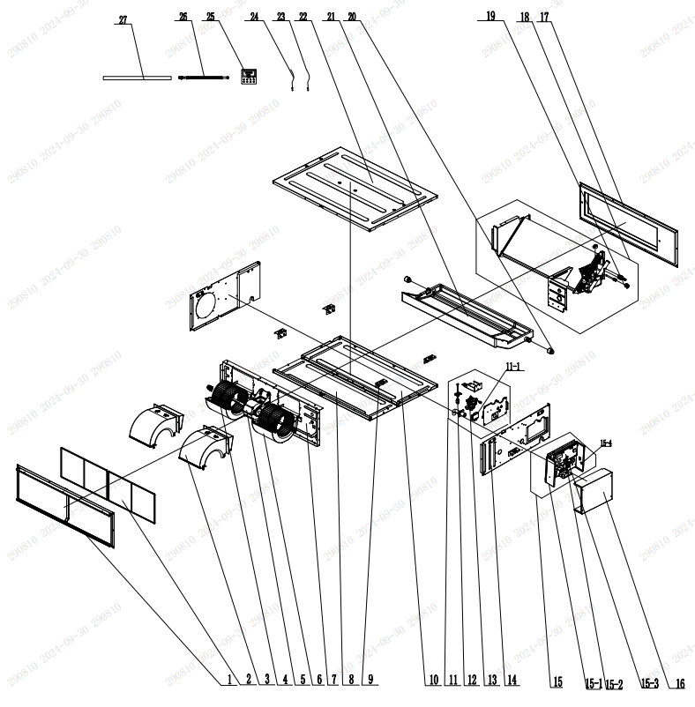

No. | Description Eng | Description Fr | Qty | Part code / Code pièce
1 | Return Air Frame Sub-Assy | Sous-ensemble du cadre de retour d’air | 1 | 017026000004
2 | Filter Sub-Assy | Sous-ensemble du filtre | 2 | 111001000055
3 | Propeller Housing(Upper) | Boîtier d’hélice (supérieur) | 2 | 26905200078
4 | Centrifugal Fan | Ventilateur centrifuge | 2 | 10455200003
5 | Brushless DC Motor | Moteur à courant continu sans balais | 1 | 1570520000502
6 | Propeller Housing(Lower) | Boîtier d’hélice (inférieur) | 2 | 26905200079
7 | Blower Mounting Plate Sub-Assy | Sous-ensemble de plaque de fixation du ventilateur | 1 | 01324100113
8 | Cover Of Air-In | Couvercle d’entrée d’air | 1 | 01265200182
9 | Hook | Crochet | 4 | 02112466
10 | Bottom Cover Plate | Plaque de couverture inférieure | 1 | 01265200181
11 | Seal plate | Plaque d’étanchéité | 1 | 01495200078
11 | Gas Sensor | Capteur de gaz | 1 | 340024060016
12 | Liquid Level Switch | Interrupteur de niveau de liquide | 1 | 4502021603
13 | Water Pump | Pompe à eau | 1 | 43138000058
14 | Left Side Plate Sub-Assy | Sous-ensemble de plaque latérale gauche | 1 | 01315200123
15 | Electric Box Assy | Ensemble du boîtier électrique | 1 | 100002082863
15 | Electric Box Sub-Assy | Sous-ensemble du boîtier électrique | 1 | 0139410055603
15 | Terminal Board | Plaque à bornes | 1 | 420001000002
15 | Main Board | Carte principale | 1 | 300002064303
15 | Jumper | Cavalier | 1 | 4202021902
16 | Electric box cover | Couvercle du boîtier électrique | 1 | 012020000080
17 | Air Outlet Frame Assy | Ensemble du cadre de sortie d’air | 1 | 000141060135
18 | Evaporator Assy | Ensemble de l’évaporateur | 1 | 011001063621
20 | Choke Plug of Drain Pipe | Bouchon d’étranglement du tuyau de vidange | 2 | 76815214
21 | Foam Sub-assy | Sous-ensemble en mousse | 1 | 12505200038
22 | Top Cover Board Sub-assy | Sous-ensemble de la plaque de couverture supérieure | 1 | 01264100080
23 | Right Side Plate Assy | Ensemble de plaque latérale droite | 1 | 01315200148
24 | Temperature Sensor | Capteur de température | 1 | 390000592
25 | Front Panel | Panneau avant | 1 | 200003060151
26 | Drain Hose Sub-Assy | Sous-ensemble de tuyau de vidange | 1 | 05232050
27 | Drain Hose | Tuyau de vidange | 1 | 05232046
 | Drainage Pipe Sub-assy | Sous-ensemble de tuyau de drainage | 1 | 04265200012
 | Air Outlet Frame Sub-assy | Sous-ensemble du cadre de sortie d’air |  | 01374100069
 | Air return frame 2 (80 case) | Cadre de retour d’air 2 (boîtier 80) |  | 012247000002
 | Seal plate Assy | Ensemble de plaque d’étanchéité |  | 000112060191
 | Top Cover Board Assy | Ensemble de plaque de couverture supérieure |  | 01264100081
 | Top Cover | Couvercle supérieur |  | 01265200180
 | Centrifugal fan assy | Ensemble de ventilateur centrifuge |  | 000052060068
 | Supporter(Fan motor) | Support (moteur de ventilateur) |  | 0180520027201
 | Nut | Écrou |  | 70310128
 | Fan Nesting | Logement du ventilateur |  | 0220520401
 | Sponge(front Propeller Housing) | Éponge (boîtier avant de l’hélice) |  | 12205576
 | Cable Cross Loop | Boucle de croisement de câble |  | 76513106
 | Cable Cross Loop | Boucle de croisement de câble |  | 76513106
 | Temperature Sensor | Capteur de température |  | 390000451
 | Right Side Plate Sub-Assy | Sous-ensemble de plaque latérale droite |  | 01315200122
 | Right Side Plate | Plaque latérale droite |  | 01315200126
 | Left Side Plate Assy | Ensemble de plaque latérale gauche |  | 01315200147
 | Left Side Plate | Plaque latérale gauche |  | 01315200127
 | Drainage Joint | Raccord de drainage |  | 26905200152
 | Relay | Relais |  | 44020366
 | Display Board | Carte d’affichage |  | 300001060714
 | Signal Wire | Fil de signal |  | 4003800106

